Règles Eds
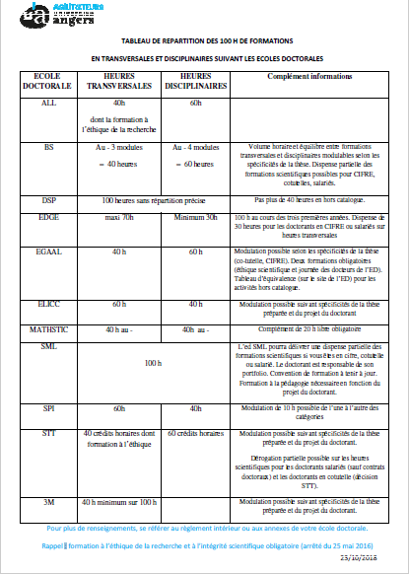
REPARTITION DES HEURES DE FORMATIONS | NBRE ET NIVEAU PUBLICATIONS

